SOA服务结构
 | 微服务架构就是微小版的SOA

财务系统
订单系统
物流系统
用户系统

财务系统
订单系统
物流系统
用户系统

财务系统
订单系统
物流系统
用户系统

 |  | 统一标准 |  | 统一标准 |  | 统一标准 |  | 统一标准

数据总线

 |  | 统一标准 |  | 统一标准 |  | 统一标准 | 统一标准

财务系统
订单系统
物流系统
用户系统

Client1
数据总线
Service1
 |  |  |  |  |  | 用户服务

Client2
Service2

Client3
Service2

Client4

Service1
 |  | 获取ip、端口信息

Client5
 |  |  |  |  |  | 注册

Service1

 |  |  |  |  |  | 心跳检测
Service2

 |  |  | 分布式框架：
 |  |  |  | dubbo
 |  |  |  | zookeeper | DNS
 |  |  |  | ocelot/consul

 |  |  |  | 分布式事务：
 |  |  |  | 1 DTC | TransactionScope
 |  |  |  | 2 事务补偿 | 命令 正命令反命令
 |  |  |  | 3 异步队列

什么是分布式？
以前只能一台电脑做的事儿，现在可以多台电脑来做

进程交互
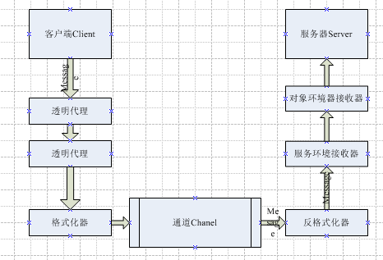
并发高/压力大--一台服务器撑不住--多服务器来支撑--多个进程之间需要协同工作

一台服务器里面多个进程之间，都不能直接通信，操作系统的安全机制

ApplicationA
ApplicationB
第三方共享存储
Queue
DB

 |  |  | 1 | 没有门槛
 |  |  | 2 | 被动的

Application
Serive
 | 网络协议通信

 | WebService/WCF/WebApi

 | 数据序列化传递，传递数据(性能肯定比RPC低一些，灵活)
 | 根据数据执行操作
 | 跨平台/跨语言/http穿透防火墙

 | .Net Remoting | 有门槛，客户端和服务端都是.Net平台 |  |  | 服务式是传值的(传个1/2/3 执行对应的行为)
 | rpc | 性能高 |  |  | Remoting传递的是引用(传递的是委托，把逻辑传递过去)

Consul
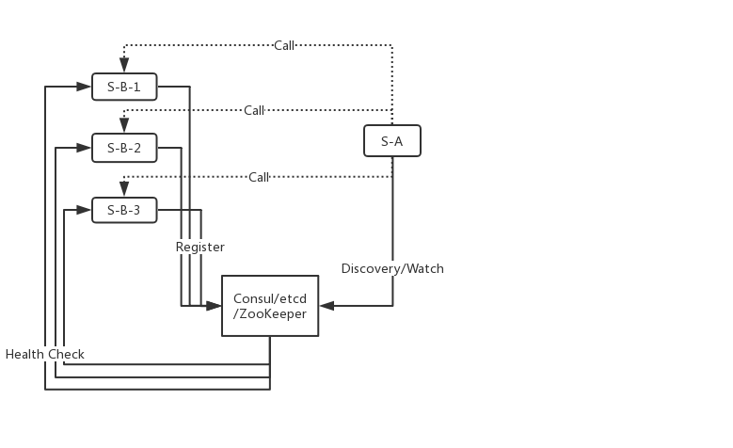

5726 | 5727 | 5728
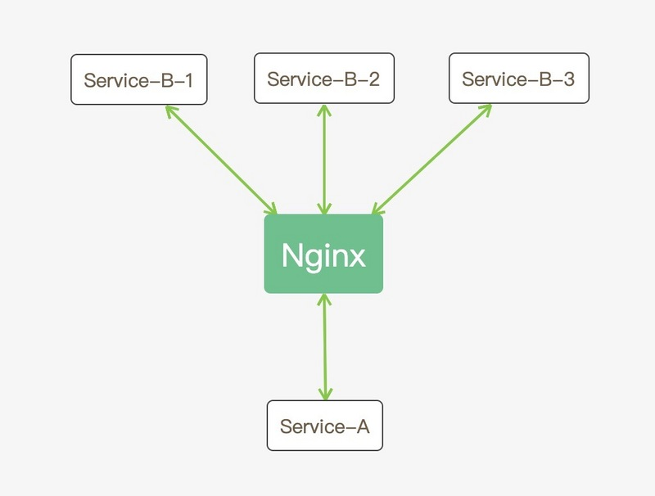

 |  |  | consul的基本工作流程 | 就是服务发现---调用者需要知道自己要调用什么服务的
 |  |  | 健康检查
 |  |  | 服务注册发现
 |  |  | KV存储
 |  |  | 集群

IdentityServer4
以前基于Cookie&Session认证
账号+密码 然后在服务里面存储凭证--下次请求直接验证凭证
可以基于第三方存储来做验证--全部的微服务实例都需要连上这个存储来验证

如果是跨公司---支持QQ登陆/微博账号登陆---不可能到处去输入账号密码
基于token的鉴权授权
WebApi---用户先登陆---验证通过后，获取一个token---下次请求，把token放在header里面---可以解读token
token：用户信息+时间戳+加密；加密了的，别人看不到真实信息，安全；别人也不能篡改

JWT---Json Web Token
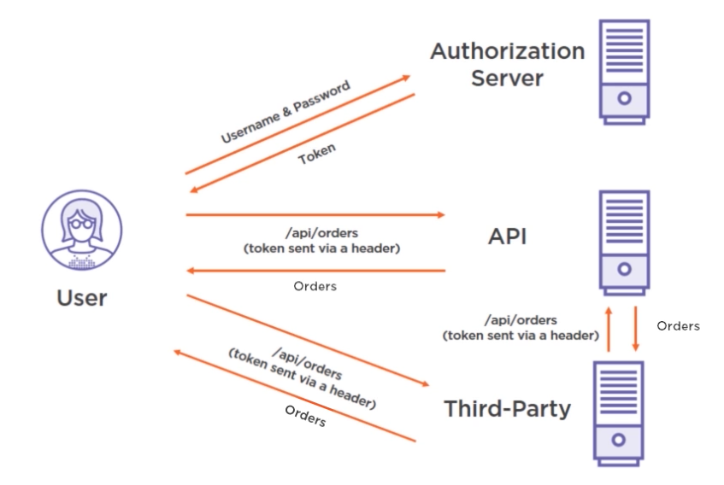
 | 基于token的安全验证体系，全靠token
 | 不用到处输入账号密码，但是也可以证明自己的身份了

 | 只需要跟AuthorizationServer交互一下，就能得到token
 | AuthorizationServer是个独立的，跟其他的API都可以完全分开

 | token要尽量保密，权限跟密码是一样的，是可以有时间限制--而且AuthorizationServer可以注销token

 | AuthorizationServer 非对称加密
 | 私钥加密，公钥解密
 | 私钥加密，只能对应的公钥解密，
 | 所以其他服务可以验证token的来源，一定是服务器颁发的，防止篡改，

 | 基于public key可以验签，保证token是正确的
 | 如果想详细检测，也可以直接找AuthorizationServer，验证有效性

OAuth2.0---鉴权的协议，基于token
OpenIdConnect---怎么完整验证然后获取token
IdentityServer4:是一套实现了OAuth OpenId规范的一套框架

账号+密码登陆---不对称加密，私钥加密得到一个token---请求别的地方就带上token
API就是从header找到token--公钥解密下--
想验证有效性就再把token调用下server

微服务架构
PC
移动端
PC
移动端
PC
移动端
 | 微服务架构概念：Microservice,架构的概念/风格，希望将系统中的各个功能分解到独立的服务里面来完成，这样可以起到对解决方案的解耦----UI--BLL(用户/订单/财务)--DAL 把一个独立的大型应用程序拆分成N个服务合作完成

日志服务
S1

API Gateway
API Gateway

服务注册发现(consul)
日志服务
S2
 |  |  |  |  |  |  |  |  |  | 查询
 |  |  |  |  |  |  |  |  |  |  | 注册+心跳

电商UI
订单--财务--仓储--物流--用户
DB
电商UI
订单--财务--仓储--物流--用户
DB1--DB2--DB3--DB4--DB5

财务
DB2
仓储
DB3
财务
DB2
仓储
DB3
订单
DB1
物流
DB4
用户
DB5
订单
DB1
物流
DB4
用户
DB5
财务
DB2
仓储
DB3
订单
DB1
物流
DB4
用户
DB5

日志服务
S3

 |  |  | 垂直切分

 |  | 单体应用时代 Monolithic（单体式开发） |  |  | Microservice Architecture (微服务架构) |  | Microservice Architecture (微服务架构)---网关Gateway
 |  |  |  |  |  |  |  |  | Microservice Architecture (微服务架构)---网关Gateway

 |  |  |  | 微服务架构 特征&标准： 1 一组独立的服务来组装系统 2 运行在独立的进程，单独部署 3 团队管理--项目分工 4 分布式管理--- 5 隔离--
单体式开发优缺点： 1 开发简单-集中管理 不会重复开发，没有分布式的管理和损耗 缺点：不好维护，升级很难，扩展性不足，无法应对现代化的迭代节奏， |  |  |  |  |  | 如何实践： 1 如何访问这些服务呢--通过网关---转发请求的--屏蔽服务 2 服务之间的通信---3种模式 3 这么多服务，怎么实现？--管理服务的健康状态，负载均衡 4 服务挂了怎么办---应急管理机制--Polly 5 服务部署--Docker

 |  |  |  |  |  |  |  | 优缺点： 1 复杂度；独立按需部署可以扩展；技术选型灵活；容错性，可用性，扩展性，伸缩性 2 分布式事务-锁；部署运维很麻烦；重复的工作；测试；性能监控；

 |  |  |  | SOA和微服务的差异： 1 SOA是为重用，微服务架构是为了重写 2 SOA更水平，微服务是垂直的 3 SOA自上而下，微服务自下而上

分布式事务
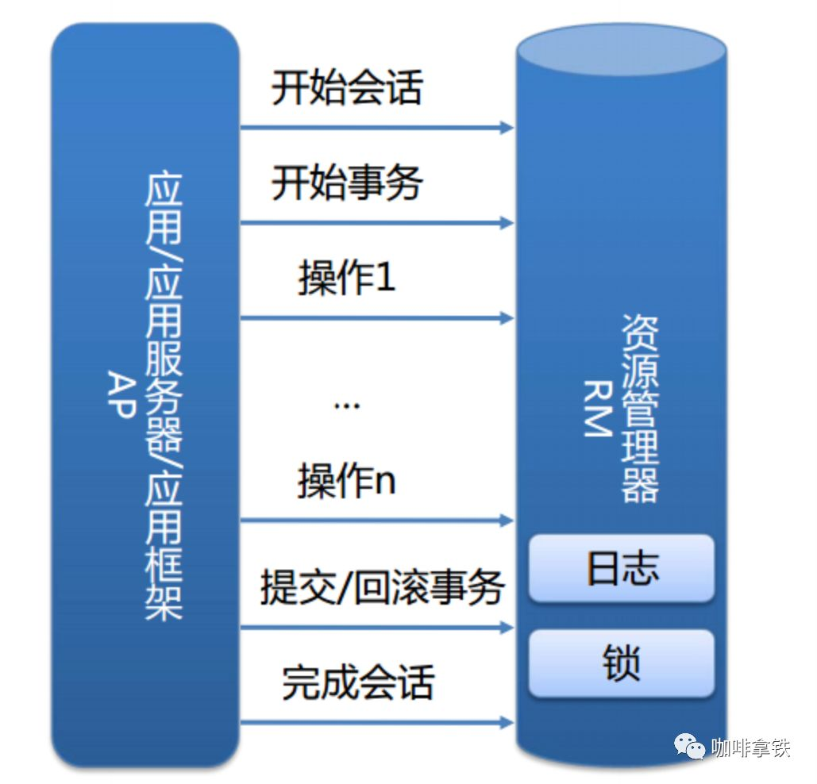
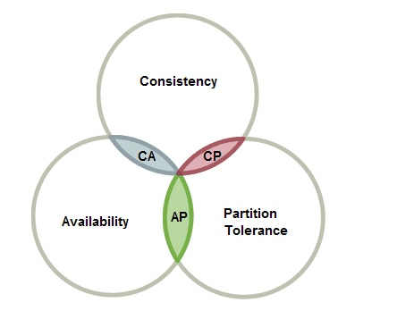
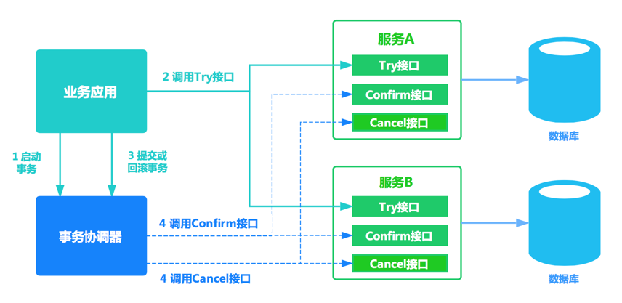
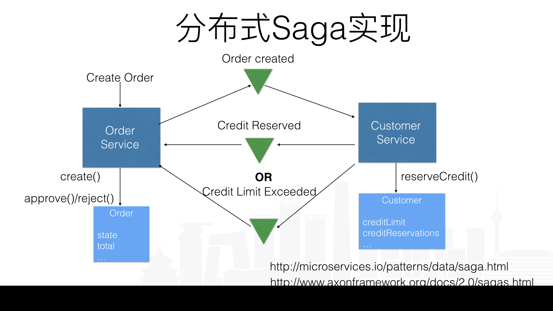
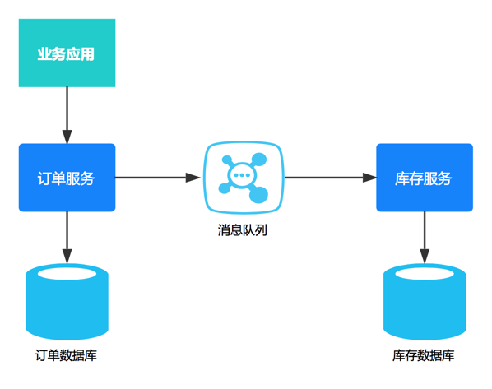
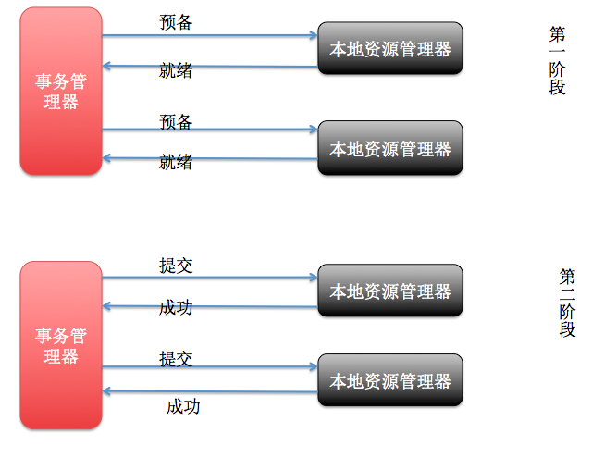
分布式的第一要务就是不要使用分布式 |  |  |  | CAP定理 |  |  |  |  |  | 分布式第一要务就是不要分布式，任何分布式的方案都是有代价的
事务是个很大的问题 |  |  |  | CAP是不可能同时满足的 |  |  |  |  |  |  |  | Try-Confirm-Cancel |  |  |  |  | MQ分布式事务--本地消息表--基于消息的一致性
 |  |  |  |  |  |  |  | 2PC--2段式提交--商业数据库本身就有 DTC |  |  |  |  |  |  |  |  | 把分布式事务分成多个事务独立执行，通过消息异步保证一致性 |  |  |  |  |  | 很长的分布式事务
事务：把一个操作的全部内容，放在一个单元，要么都执行，要么都失败 |  |  |  | P：分区容错，子系统之间会有延迟甚至网络故障 |  |  |  |  |  |  |  | 一个ServiceA--加3个积分 换成3个 |  |  |  |  | 一开始肯定不是一致性---最终一致性 |  |  |  |  |  | 分拆N个小事务
 | ALL OR Nothing |  |  | 在分布式系统下面，这个是无法避免的 |  |  |  | 事务管理器负责询问，1 能搞定吗 |  |  |  | TryService ----增加3个积分--临时积分(锁定资源) |  |  |  |  |  |  |  |  |  |  | 以及反操作
 |  |  |  | 肯定会有故障，或者延迟--一定成立 |  |  |  |  | 2 能搞定吗 |  |  | ConfirmService--把临时积分加到积分 |  |  |  | 1 | 上游投递消息
平时说的事务，都是指数据库事务 |  |  |  |  |  |  |  |  |  |  |  | CancelService--去掉临时积分 |  |  |  |  | 增加一个本地消息表--跟订单同库--用单库事务保证 |  |  |  |  |  | 正常执行，都成功就最好
ACID |  |  |  | C：一致性，如果Client调用Server1，把值A修改了值B，那么Server2也必须变成B |  |  |  | 有回复不行的，直接失败了 |  |  |  |  |  |  |  |  | 进程完成消息---队列--支持重试--再不行就发警告 |  |  |  |  |  | 某个环节失败，回溯，一个个反操作
A | 原子性--要么都成功 要么 都是失败，不会出现中间情况 |  |  | 意味着在Server1更新时，必须锁定2，让Server2同步更新 |  |  |  | 都ok的 |  |  |  | 一个ServiceB--改个状态 已支付 换成3个 |  |  |  |  |  | 再不行就回退
 | update userinfo set name="eleven",state=2 where id=1 |  |  |  |  |  |  | 1 去提交吧 |  |  |  | TryService ---改成临时状态
C | 一致性---数据在执行前后得满足一致性状态，数据得都是有效合法的 |  |  | A：可用性，只要Client去请求Server，不管是哪个，都必须立即返回数据 |  |  |  | 2 去提交吧 |  |  |  | ConfirmService--把状态改成已支付 |  |  |  | 2 | 下游获取消息
 |  | A给B转账200，A-200 B+200 A不会负值，而且A+B总额不变 |  |  |  |  |  |  |  |  |  | CancelService--恢复之前状态 |  |  |  |  | 定时获取--操作数据库--本地消息表--单库事务保证
I | 隔离性---多个事务直接是互不影响的 |  |  |  |  |  |  | 都ok--都成功了 |  |  |  |  |  |  |  |  | 进程检测本地消息表---去更新队列状态---完成了最终一致性
 |  | 看不到中间状态 |  |  |  |  |  | 某个失败了---通知另外的去rollback |  |  |  | 可以避免锁定，提升吞吐量
D | 持久性---只要成功了，就一定会固化下来 |  |  |  |  |  |  |  |  |  |  | 可以控制操作影响的粒度(全是乐观锁) |  |  |  | 3 | 上游投递稳定性
Client
 |  | 突然断电了，会有日志，数据库再次启动被查询之前数据还是会固化 |  |  |  |  |  | 强一致性--肯定就不满足可用性 |  |  |  |  |  |  |  | 4 | 下游接受稳定性
 |  |  |  |  |  |  |  | 性能问题，各种阻塞 |  |  |  | 麻烦在于一个接口变3个，业务侵入性很强 |  |  |  |  | 如果一直没有进程拿任务---人工介入
 |  |  |  |  |  |  |  | 单点故障---事务管理器可能故障 |  |  |  | 代码量很复杂，全靠开发
 |  |  |  |  |  |  |  | 消息丢失--
微服务时，多个进程，多个数据库，那就会诞生分布式事务的问题 |  |  |  |  |  |  |  |  |  |  |  | 如果try都成功了，阻塞小，锁定一条数据 |  |  |  |  | A调用我的接口--创建并配置虚拟机--告诉已完成
分库分表---垂直分库---既需要插入用户又需要增加日志还需要增加订单 |  |  |  |  |  |  |  | SqlServer用过DTC---TranscationScope---跨服务器需要配置下 |  |  |  | 一般confirm都可以成功，不能成功可以重试----再不成功就人工介入 |  |  |  |  | A调用我的接口
所谓的分布式事务，也是指的数据库的事务 |  |  |  |  |  |  |  | Mysql |  |  |  |  |  |  | TCC |  |  | 写了个本地任务--任务表
Server1
Server2
 | 转账---按地区数据分库---武汉的Eleven和广州XXX---不在一个数据库 |  |  |  |  |  |  | Oracle |  |  |  | try失败了，一般会cancel成功的---cancel失败了，重试---人工介入 |  |  |  |  |  |  | 进程扫描，执行，重试
 | 既需要A数据-金额 也需要B数据库+金额 |  |  |  |  |  |  |  |  |  |  |  |  |  |  |  |  |  |  | 成功了再加个任务
 |  |  |  |  |  |  |  |  |  |  |  | ByteTCC | Himly | TCC Transcation |  |  |  |  |  |  | 回调A的接口，重试

 |  |  | 数据库本地事务实现 |  |  | Base理论---AP的基础上发展出来的，做不到强一致性，最后达到最终一致性 |  |  |  |  |  |  |  |  |  |  |  |  |  |  |  | 本地消息表（最终一致性）
 |  |  |  | Server1---A |  | BA 基本可用--出了故障，还是要保证能响应 |  |  |  |  | 2PC
 |  |  |  | Server2---A |  | S oft软状态---数据副本的东西必须一致叫硬状态 |  |  |  |  |  |  |  |  |  |  | 幂等---接口设计是非常重要的
 |  |  |  |  |  |  | 数据可以有延迟，可以短时间不同---读写分离 |  |  |  |  |  |  |  |  |  | 多次调用，不会出现错误结果---用户的重复提交 |  |  |  |  |  |  | Saga事务
 |  |  |  | Client去调用Server1---将A改成B |  | E 最终一致性，最终数据是一致的就ok |  |  |  |  |  |  |  |  |  |  | 最简单就是参数带个ticket--只能一次有效
 |  |  |  | 一致性要求我们必须同步去修改Server2
 |  |  |  | Server1给Server2发个命令，将A改成B

 |  |  |  | 因为P 分区延迟/故障的存在，Server2不能立即变成B，
 |  |  |  | 需要锁定不允许访问，只有修改完之后才能访问
 |  |  |  | 如果没修改成B，就不允许访问
 |  |  |  | 那就违背了可用性---可用性就是任何去请求任何server得有返回

 |  |  |  | 一般来说，是一致性重要，但是也有场景，更要求可用性------最终一致性
 |  |  |  | 网站集群----更新发布--修改个文字---修改一台---在同步到其他服务器之前，这期间是不一致的，但都是可用的
 |  |  |  |  | 最终，通过别的手段，最终达到一致性

Docker
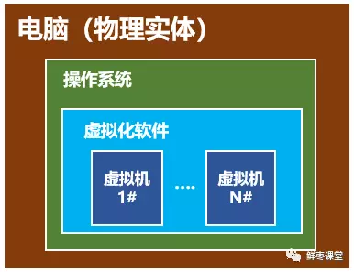
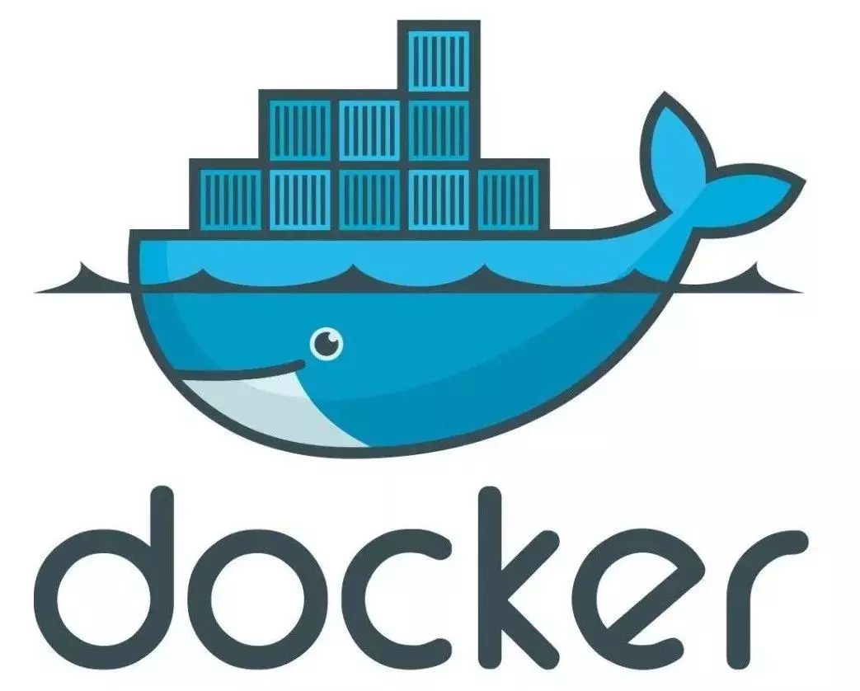
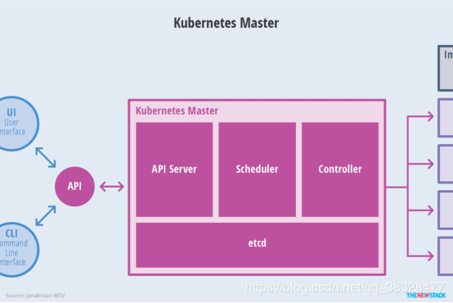
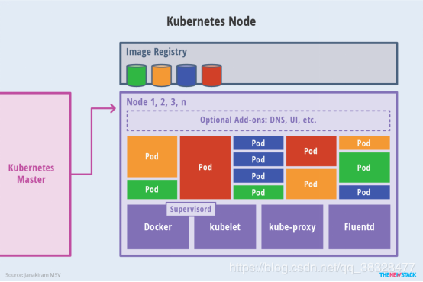

 |  |  | K8S
 |  | Docker流行后出的问题
 |  | 就是做docker的管理
用过虚拟机的刷个1 没有的刷个2 | 容器制造机docker | 分布式系统的支撑平台
hyperV---VMware---XenServer | 虚拟化技术，轻量级的
独立的电脑 | 不需要虚拟化操作系统
资源多--开机也慢---性能低于原生 | 只是一个沙盒--花盆
 | build-ship-run
假设VS2015和VS2019冲突，上课要求2019 工作要求2015 | build once run anywhere
需要linux--搞个虚拟机
 | Linux+core CLR+webapi------------->image镜像
 | 硬盘复制，得到一个可以快速生成容器的文件

 | 镜像仓库-----集中管理和分享镜像，
 | 容器--就是运行起来的镜像

 | 快速交付和部署---DevOPs
 | 高效的虚拟化
 | 轻松迁移

